通所リハ算定区分確認表
 |  |  |  |  |  |  |  |  |  |  |  |  |  |  | （表面） |  | （裏面）
通所リハビリテーションの算定区分確認表（令和８年度版） （通常規模・大規模） |  |  |  |  |  |  |  |  |  |  |  |  |  |  |  | ～ R6.3.15 介護保険最新情報Vol.1225 P49 抜粋 ～
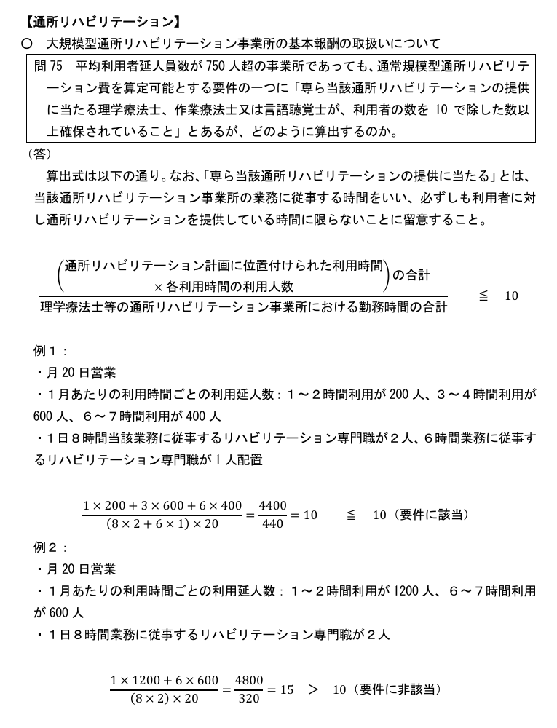
・通所リハビリテーション事業の新規開始又は再開してから令和８年３月３１日現在で６月以上の事業所は①により計算すること。
・上記以外の事業所は、運営規程に定められているサービス提供時間にかかわらず②により計算すること。
令和８年４月から定員を概ね２５％以上変更して事業を実施しようとする事業者においても、②により計算を行うこと。
・大規模型事業所のうち、以下の要件をすべて満たす場合は通常規模型と同等の評価を行うことが可能となるため、該当事業所は③に必要事項を入力すること。 ○リハビリテーションマネジメント加算の算定率が利用者全体の８０％を超えている ○専ら当該通所リハビリテーションの提供に当たる理学療法士、作業療法士又は言語聴覚士が、利用者の数を10で除した数以上確保されていること

①６か月以上の事業所
月ごとに利用延人員数を算定し合計した数を、営業月数で割って月平均を算定する。
平均利用延人員数確認表
令和７年度 |  |  |  |  |  |  |  |  |  |  |  | 計（a) | 平均(ｂ）
４月 | ５月 | ６月 | ７月 | ８月 | ９月 | １０月 | １１月 | １２月 | １月 | ２月 | ３月 |  |  | 0
 |  |  |  |  |  |  |  |  |  |  |  | 0.00 | #DIV/0!
※７分の６を乗じた場合、小数点第３位を四捨五入。これ以外は端数処理しない。 |  |  |  |  |  |  |  |  |  |  |  | （a)÷営業月数=(ｂ）

（ｂ） ≦７５０人・・・通常規模、 ７５０＜（ｂ） ・・・大規模

注１）１時間以上２時間未満の報酬を算定している利用者は、利用者数に４分の１を乗じて得た数とし、２時間以上３時間未満の報酬を算定している利用者及び３時間以上４時間未満の報酬を算定している利用者は、利用者数に２分の１を乗じて得た数とし、４時間以上５時間未満の報酬を算定している利用者及び５時間以上６時間未満の報酬を算定している利用者は、利用者数に４分の３を乗じて得た数とする。 注２） １月間（暦月）、正月等の特別な期間を除いて毎日事業を実施した月における平均利用延人員数については、当該月の平均利用延人員数に７分の６を乗じた数によるものとする（小数点第３位を四捨五入）。 注３）同一事業所で２単位以上の通所リハビリテーションを提供する場合、規模別報酬に関する利用者の計算はすべての単位を合算で行う。 注４）新規に要介護認定を申請中の者が暫定ケアプランによりサービス提供を受けている場合は、平均延利用人数の計算にあたって含めない。 注５）介護予防通所リハビリテーション事業所の指定を受け、一体的に事業を実施している場合は、介護予防通所リハビリテーション事業所の利用者も含むこと。その際、介護予防通所リハビリテーションの利用時間が２時間未満の利用者については、利用者数に４分の１を乗じて得た数とし、利用時間が２時間以上４時間未満の利用者については、利用者数に２分の１を乗じて得た数とし、利用時間が４時間以上６時間未満の利用者については、利用者数に４分の３を乗じて得た数とする。ただし、同時にサービスの提供を受けた者の最大数を営業日ごとに加えていく方法によって計算しても差し支えない。
②６か月未満の事業所
利用定員の90%に、予定される1月当たりの営業日数を乗じて得た数で算定する。
運営規程に掲げる定員×９０％×当該年度の月の平均営業日数
 |  | 人 |  |  |  |  | 日
 |  |  | × | 90% | × |  |  | ＝ | 0 |  |  | ≦７５０人：通常規模 ＞７５０人：大規模

③（大規模型事業所のみ）通常規模型と同等の評価をする要件確認 （※以下１，２全てを満たすこと）
１．リハビリテーションマネジメント加算の算定率が、利用者全体の８０％を超えている

 |  |  | 人 | ÷ |  |  | 人 | ＝ | #DIV/0! |  |  |  |  | 判定 | #DIV/0!
 | リハマネ加算算定人数 |  |  |  | 総利用者数
２．専ら当該通所リハビリテーションの提供に当たる理学療法士、作業療法士又は言語聴覚士が、利用者の数を10で除した数 以上確保されている （※要件の算出方法については裏面を参照）

 |  |  |  |  | ÷ |  |  |  | ＝ | #DIV/0! |  | ≦ 10 |  | 判定 | #DIV/0!
 | （通所リハの利用時間×利用人数） |  |  |  |  | リハ職の勤務時間の合計
 | の合計

事業所番号を記載してください |  |  |  |  |  |  |  |  | 事業所番号： １９
事業所名称を記載してください |  |  |  |  |  |  |  |  | 事業所名：
担当者名を記載してください |  |  |  |  |  |  |  |  | 担当者名：
電話番号を記載してください |  |  |  |  |  |  |  |  | 電話番号：

